Innehåll
 | Nyregistreringar december 2024

Om statistiken
Mobility Sweden har i sin nyregistreringsstatistik för personbilar endast förstagångsregistreringar av bilar som tillverkats under de tre senaste åren. Direktimporterade bilar eller andra äldre bilar som registreras för första gången i Sverige ingår inte. Trafikanalys/SCB har med samtliga bilar (inkl direktimport) oavsett ålder, i sina nyregistreringssiffror. Det är förklaringen till att MobilitySwedens siffror blir lägre än de Trafikanalys/SCB redovisar.
När ni använder information och statistik från Mobility Sweden, vänligen ange källa.
Besök vår hemsida: www.mobilitysweden.se där det finns mer statistik. I Mobility Swedens databas kan du söka efter nyregistreringar på såväl läns- och kommunnivå, bilmodeller, bränsletyper som nybilsköpare.
Innehåll

Personbil (PB)
- Rankinglista
- Fabrikat och modell
- Generalagenter
- Kundsegment
- Drivmedel
- Län och kommun
Mobility Swedens vision till år 2030: Långsiktigt hållbara mobilitets- och transportlösningar.
Utsläppsfria
Nya fordon ska vara så energieffektiva att fossila bränslen kan fasas ut och ersättas med förnybara drivmedel och elektrifiering. Det sker med stöd av långsiktiga teknikneutrala styrmedel som främjar energieffektivisering och förnyelse av fordonsflottan. Det kräver även satsningar på fossilfria drivmedel i tillräcklig mängd och kvalitet.
Olycksfria
Nya fordon som framförs enligt trafikreglerna, hanteras korrekt och servas av tillverkarens auktoriserade serviceverkstäder ska ej orsaka dödsfall eller svåra skador. Det sker i linje med Nollvisionen och genom en internationellt sett hög lägstanivå för säkerhet i nya fordon på den svenska marknaden, samt hög kompetens och kvalitet på den auktoriserade eftermarknaden.
Konkurrenskraftiga
Nya fordon med effektiva mobilitets- och transportlösningar ger ökad tillgänglighet, konkurrenskraft och tillväxt. Kvalitet, säkerhet och miljöstandard ska löna sig. Det sker genom fri och sund konkurrens på fordons- och transportmarknaden. Det kräver en smart och rättvis transportbeskattning, långsiktiga spelregler och internationell harmonisering.
- Kommun och drivmedel
- Koldioxidutsläpp
Lastbilar (LB)
- Lätta lastbilar (LLB)
- LLB - Fabrikat och modell
- LLB - Drivmedel
- Tunga lastbilar (TLB)
- TLB - Fabrikat
- LB - Vikt & Drivmedel
Buss - Fabrikat
Buss - Vikt & Drivmedel

Klicka på en rubrik nedan för att gå till den aktuella fliken.

Månadsskiftet mars/april bytte Mobility Sweden samarbetspartner för bearbetning av nyregistreringarna. Bytet innebär att det kan uppstå marginella differenser mot det utfall som tidigare publicerats, vilket beror på mindre metodförändringar.

Personbilar
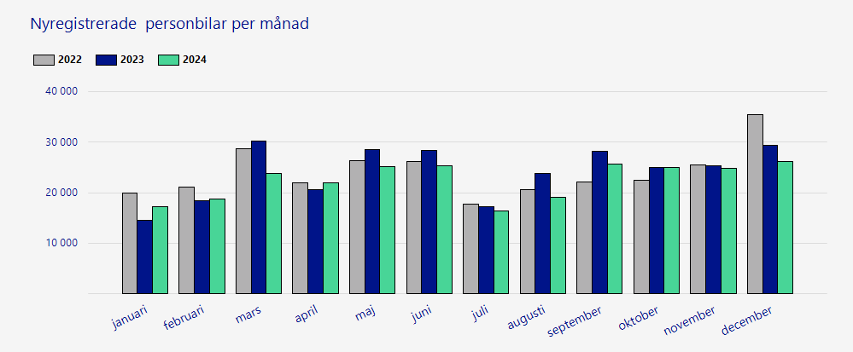
 |  |  |  | Nyregistreringar december 2024

 |  |  |  |  |  | Nyregistrerade personbilar YTD YTD (year to date) visar det ackumulerade antalet under året

 | Månad | 2022 | 2023 |  | 2024 | Månad | 2022 | 2023 | 2024
 | januari | 19915 | 14602 |  | 17161 | januari | 19915 | 14602 | 17161
 | februari | 21137 | 18442 |  | 18770 | februari | 41052 | 33044 | 35931
 | mars | 28708 | 30259 |  | 23889 | mars | 69760 | 63303 | 59820
 | april | 21941 | 20592 |  | 21977 | april | 91701 | 83895 | 81797
 | maj | 26413 | 28480 |  | 25095 | maj | 118114 | 112375 | 106892
 | juni | 26102 | 28285 |  | 25401 | juni | 144216 | 140660 | 132293
 | juli | 17819 | 17297 |  | 16337 | juli | 162035 | 157957 | 148630
 | augusti | 20580 | 23871 |  | 19036 | augusti | 182615 | 181828 | 167666
 | september | 22044 | 28135 |  | 25725 | september | 204659 | 209963 | 193391
 | oktober | 22387 | 25017 |  | 25026 | oktober | 227046 | 234980 | 218417
 | november | 25582 | 25404 |  | 24844 | november | 252628 | 260384 | 243261
 | december | 35475 | 29436 |  | 26237 | december | 288103 | 289820 | 269498
 | Totalt | 288103 | 289820 |  | 269498 | Totalt | 288103 | 289820 | 269498

Lätta lastbilar
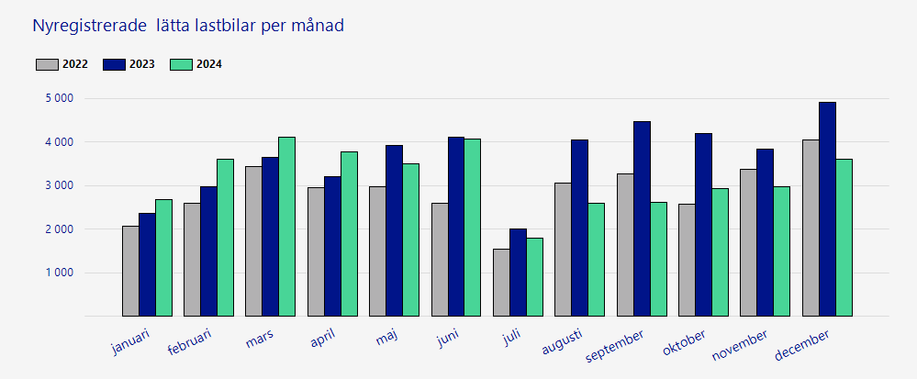
 |  |  |  | Nyregistreringar december 2024

 | Nyregistrerade lätta lastbilar per månad |  |  |  |  | Nyregistrerade lätta lastbilar YTD YTD (year to date) visar det ackumulerade antalet under året

 | Månad | 2022 | 2023 |  | 2024 | Månad | 2022 | 2023 | 2024
 | januari | 2076 | 2356 |  | 2690 | januari | 2076 | 2356 | 2690
 | februari | 2593 | 2984 |  | 3613 | februari | 4669 | 5340 | 6303
 | mars | 3442 | 3653 |  | 4114 | mars | 8111 | 8993 | 10417
 | april | 2953 | 3203 |  | 3776 | april | 11064 | 12196 | 14193
 | maj | 2983 | 3920 |  | 3496 | maj | 14047 | 16116 | 17689
 | juni | 2605 | 4110 |  | 4082 | juni | 16652 | 20226 | 21771
 | juli | 1533 | 2012 |  | 1805 | juli | 18185 | 22238 | 23576
 | augusti | 3065 | 4042 |  | 2590 | augusti | 21250 | 26280 | 26166
 | september | 3276 | 4477 |  | 2625 | september | 24526 | 30757 | 28791
 | oktober | 2572 | 4199 |  | 2932 | oktober | 27098 | 34956 | 31723
 | november | 3367 | 3850 |  | 2977 | november | 30465 | 38806 | 34700
 | december | 4052 | 4907 |  | 3618 | december | 34517 | 43713 | 38318
 | Totalt | 34517 | 43713 |  | 38318 | Totalt | 34517 | 43713 | 38318

Tunga lastbilar
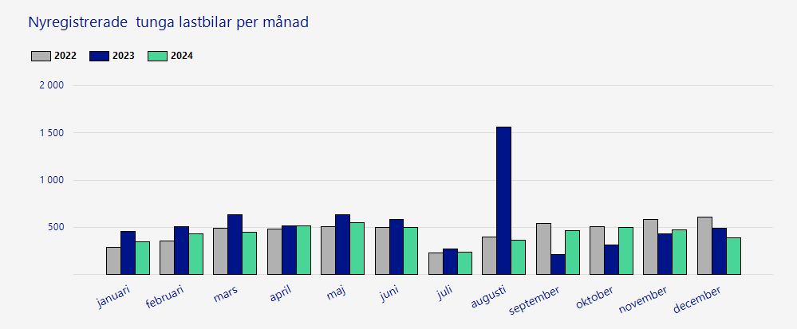
 |  |  |  | Nyregistreringar december 2024

 | Nyregistrerade tunga lastbilar per månad Över >= 16,0 ton |  |  |  |  | Nyregistrerade tunga lastbilar YTD YTD (year to date) visar det ackumulerade antalet under året

 | Månad | 2022 | 2023 |  | 2024 | Månad | 2022 | 2023 | 2024
 | januari | 290 | 455 |  | 349 | januari | 290 | 455 | 349
 | februari | 358 | 511 |  | 431 | februari | 648 | 966 | 780
 | mars | 489 | 636 |  | 448 | mars | 1137 | 1602 | 1228
 | april | 478 | 514 |  | 514 | april | 1615 | 2116 | 1742
 | maj | 510 | 638 |  | 548 | maj | 2125 | 2754 | 2290
 | juni | 498 | 587 |  | 503 | juni | 2623 | 3341 | 2793
 | juli | 228 | 267 |  | 241 | juli | 2851 | 3608 | 3034
 | augusti | 399 | 1562 |  | 368 | augusti | 3250 | 5170 | 3402
 | september | 543 | 215 |  | 461 | september | 3793 | 5385 | 3863
 | oktober | 509 | 312 |  | 501 | oktober | 4302 | 5697 | 4364
 | november | 580 | 435 |  | 473 | november | 4882 | 6132 | 4837
 | december | 612 | 490 |  | 393 | december | 5494 | 6622 | 5230
 | Totalt | 5494 | 6622 |  | 5230 | Totalt | 5494 | 6622 | 5230

